DADES DE LENTITAT
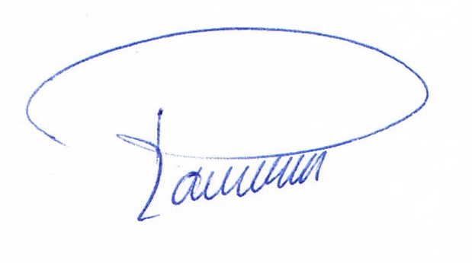

 |  |  |  |  |  |  |  |  | Campaña contra Ceratitis capitata Wied. 2.025/
 |  |  |  |  |  |  |  |  | Campanya contra Ceratitis capitata Wied. 2.025

 |  | LA ENTIDAD/L'ENTITAT: __________________________________________ | Jose Antonio Doñate Miguel |  |  |  | NIF: | 79090547X

Comunica/Comunica:
Que está interesada en colaborar con la Conselleria de Agricultura, Agua, Ganadería y Pesca en dicha campaña, por lo que solicita las trampas necesarias para distribuir entre los agricultores que a continuación se detallan y se compromete a: /Que està interessada a col·laborar amb la Conselleria d'Agricultura, Agua, Ganaderia i Pesca en aquesta campanya, per la qual cosa sol·licita els paranys necessari per a distribuir entre els agricultors que a continuació es detallen i es compromet a:.

√ | Cumplir con la obligación de informar a los terceros cuyos datos de carácter personal se aporten en el procedimiento administrativo derivado del presente escrito, de la comunicación de dichos datos a la Conselleria, así como del tratamiento de los mismos por parte de ésta/Complir amb l'obligació d'informar els tercers que s'aporten dades de caràcter personal en el procediment administratiu derivat del present escrit, de la comunicació d'aquestes dades a la Conselleria, així com del tractament dels mateixos per part d'aquesta.

Asimismo se compromete a enviar al Servicio de Sanidad Vegetal las hojas justificativas del reparto que su entidad haga de dicho producto/Així mateix es compromet a enviar al Servei de Sanitat Vegetal els fulls justificatius del repartiment que la seua entitat faça d'aquest producte

Persona de contacto/Persona de contacte:
Persona con Carné de Usuario prof. de productos fitosanitarios (Básico o Cualificado) de la entidad
Nombre/Nom: |  | Jose Antonio Doñate Miguel |  | D.N.I: | 79090547X |  | Nº ROPO: | 101265418SU/1
Teléfono entidad/Telèfon entitat:
Télefono contacto/Telèfon contacte: |  |  | 646061772
E-mail: | donatemiguel@gmail.com
*Dirección DESCARGA /Direcció: |  |  | C/ Camí Reial Nº31
Municipio-Codigo Postal/Municipi-Codi postal: |  |  | 12549
*Horario (incluido agosto)/Horari (inclòs agost): |  |  | 8:00 A 18:00
 | *El sitio de descarga (si fuera el caso) debe tener acceso adecuado para camiones/
 | El lloc de descàrrega (si fora el cas) ha de tindre accés adequat per a camions

 |  |  |  | .............Betxi....................., a ....6.... de ...........Juny................... de 2.025

 |  |  |  |  |  | (Sello y firma de la persona responsable/Segell i signatura de la persona responsable)

